■貴社控（１枚目）
貴社控
【入力について】
▪１枚目だけ入力すると、２枚目・３枚目にも自動入力されます。
▪緑の部分は必須入力
▪オレンジの部分は必要に応じて入力
（色は印刷しても表現されません）
▪入力の前に「名前ボックス」（画面左上）から
【入力開始】を選択するとスムーズに入力できます。
（クリックすると解除されます。）
・セル移動はEnterのみでして下さい。
・戻る時は SHIFT+Tab
 |  |  |  |  |  |  |  |  |  |  |  |  | Ｎｏ．
 |  |  | 出 来 高 請 求 書
 |  |  | 完 成 時 請 求 書 |  |  |  |  |  |  | 貴社コード |  | ※免税事業者は下記にチェックして下さい。
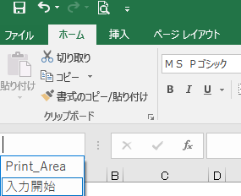
パナソニック関東設備株式会社 殿 |  |  | ※請求時、下記に日付・押印して下さい。（担当者印） |  |  |  |  |  |  |  |  |  | 免税事業者
下記の通りご請求申し上げます。 |  |  | 工事出来高をご報告申し上げます。 工事完成をご報告申し上げます。 |  |  |  |  | ㊞ |  | 適格請求書発行事業者登録番号（T+13桁）
 |  |  |  |  |  |  |  |  |  | T

請求金額は税抜きで記載し、消費税額は別に右欄に記入して下さい。
請 求 金 額 （税抜） | ¥0 |  |  |  | 消費税額 |  | ¥0 |  |  | 住所

【印刷について】
▪「貴社控」を除いて、２枚目と３枚目を印刷してご提出ください。
▪画面下のタブ（１枚目～３枚目）をShiftを押しながら３つ共クリックして
３シートを選択して印刷をかけると、３枚一度に印刷されます。
▪印刷後には㊞の表示のあるところに、それぞれ押印をして下さい。
 |  |  |  |  |  |  |  |  |  | 社名 |  |  |  |  | ㊞
工事番号 |  | 工種番号 |  |  | 契約金額 |  |  |  |  | 代表者
 |  |  |  |  |  |  |  |  |  | 電話番号
現 場 名 |  |  |  |  | 前回までの受領額
 |  |  |  |  |  |  |  |  |  | ※この欄は記入しないで下さい。
 |  |  |  |  | 今回請求額 （税抜） |  | 0

注文番号 |  |  |  |  | 差引残高 |  | 0

【注意事項】
※ 内訳の欄に書き切れない場合は、別紙明細を添付し枚数を記入して下さい。
※ 注文番号は、弊社からの注文書の右上の参照NO.を記載して下さい。
※ 出来高請求の場合は「出来高調書」、完成時請求は「完成自主検査報告書」の添付。
※軽減税率対象品目は、軽減税率欄に「※」を選んで下さい。
内 訳 |  |  |  | 出来高 （％） |  | 金額（税抜） |  | 軽減 税率

 |  |  |  |  |  |  |  |  | 消費税額 |  | 金 額（税込）

計（ 8 ％） |  |  |  |  |  | 0 |  | ※ | 0 |  | 0

計（ 10 ％） |  |  |  |  |  | 0 |  |  | 0 |  | 0

※出来高請求時には「出来高調書」の添付をお願いいたします。
※最終請求時には「協力業者完成検査報告書」の添付をお願いいたします。
 |  |  |  |  |  |  |  |  |  |  |  |  |  | ver.1.0.8

■担当部署用（２枚目）
担当部署用
 |  |  |  |  |  |  |  |  |  |  |  |  |  |  | Ｎｏ．
 |  |  |  | 出 来 高 請 求 書
 |  |  |  | 完 成 時 請 求 書 |  |  |  |  |  |  | 貴社コード |  |  | ※免税事業者は下記にチェックして下さい。
パナソニック関東設備株式会社 殿 |  |  |  | ※請求時、下記に日付・押印して下さい。（担当者印） |  |  |  |  |  |  |  |  |  |  | 免税事業者
下記の通りご請求申し上げます。 |  |  |  | 工事出来高をご報告申し上げます。 工事完成をご報告申し上げます。 |  |  |  |  | ㊞ |  | 適格請求書発行事業者登録番号（T+13桁）
 |  |  |  |  |  |  |  |  |  |  | T

請求金額は税抜きで記載し、消費税額は別に右欄に記入して下さい。
請 求 金 額 （税抜） | ¥0 |  |  |  |  | 消費税額 |  | ¥0 |  |  | 住所

 |  |  |  |  |  |  |  |  |  |  | 社名 |  |  |  |  |  | ㊞
工事番号 |  | 工種番号 |  |  |  | 契約金額 |  | 0 |  |  | 代表者
 |  |  |  |  |  |  |  |  |  |  | 電話番号
現 場 名 |  |  |  |  |  | 前回までの受領額
 |  |  |  |  |  |  |  |  |  |  | 支払い条件 （特別払い） |  | ※当社規定払いを原則とする。 ※特別払いの場合は左欄にマルを付け、 支払い条件を以下に記載する事。
 |  |  |  |  |  | 今回請求額 （税抜） |  | 0

注文番号 |  | 注文番号が ない時記入 | 常用 |  |  | 差引残高 |  | 0

※軽減税率対象品目は、軽減税率欄に「※」を選んで下さい。 |  |  |  |  |  |  |  |  |  |  | 検印 | 担 当 部 署
内 訳 |  |  |  |  | 出来高 （％） |  | 金額（税抜） |  | 軽減 税率

 |  |  |  |  |  |  |  |  |  |  | 検印 | 管 理 部 門

 |  |  |  |  |  |  |  |  |  | 消費税額 |  |  | 金 額（税込）

計（ 8 ％） |  |  |  |  |  |  | 0 |  | ※ | 0 |  |  | 0

計（ 10 ％） |  |  |  |  |  |  | 0 |  |  | 0 |  |  | 0

※出来高請求時には「出来高調書」の添付をお願いいたします。
※最終請求時には「協力業者完成検査報告書」の添付をお願いいたします。
 |  |  |  |  |  |  |  |  |  |  |  |  |  |  |  | ver.1.0.8

■管理部門用（３枚目）
管理部門用
 |  |  |  |  |  |  |  |  |  |  |  |  |  |  | Ｎｏ．
 |  |  |  | 出 来 高 請 求 書
 |  |  |  | 完 成 時 請 求 書 |  |  |  |  |  |  | 貴社コード |  |  | ※免税事業者は下記にチェックして下さい。
パナソニック関東設備株式会社 殿 |  |  |  | ※請求時、下記に日付・押印して下さい。（担当者印） |  |  |  |  |  |  |  |  |  |  | 免税事業者
下記の通りご請求申し上げます。 |  |  |  | 工事出来高をご報告申し上げます。 工事完成をご報告申し上げます。 |  |  |  |  | ㊞ |  | 適格請求書発行事業者登録番号（T+13桁）
 |  |  |  |  |  |  |  |  |  |  | T

請求金額は税抜きで記載し、消費税額は別に右欄に記入して下さい。
請 求 金 額 （税抜） | ¥0 |  |  |  |  | 消費税額 |  | ¥0 |  |  | 住所

 |  |  |  |  |  |  |  |  |  |  | 社名 |  |  |  |  |  |  | ㊞
工事番号 |  | 工種番号 |  |  |  | 契約金額 |  | 0 |  |  | 代表者
 |  |  |  |  |  |  |  |  |  |  | 電話番号
現 場 名 |  |  |  |  |  | 前回までの受領額
 |  |  |  |  |  |  |  |  |  |  | 支払い条件 （特別払い） |  | ※当社規定払いを原則とする。 ※特別払いの場合は左欄にマルを付け、 支払い条件を以下に記載する事。
 |  |  |  |  |  | 今回請求額 （税抜） |  | 0

注文番号 |  | 注文番号が ない時記入 | 常用 |  |  | 差引残高 |  | 0

※軽減税率対象品目は、軽減税率欄に「※」を選んで下さい。 |  |  |  |  |  |  |  |  |  |  | 検印 | 担 当 部 署
内 訳 |  |  |  |  | 出来高 （％） |  | 金額（税抜） |  | 軽減 税率

 |  |  |  |  |  |  |  |  |  |  | 検印 | 管 理 部 門

 |  |  |  |  |  |  |  |  |  | 消費税額 |  |  | 金 額（税込） |  |  | 支払済印

計（ 8 ％） |  |  |  |  |  |  | 0 |  | ※ | 0 |  |  | 0

計（ 10 ％） |  |  |  |  |  |  | 0 |  |  | 0 |  |  | 0

※出来高請求時には「出来高調書」の添付をお願いいたします。
※最終請求時には「協力業者完成検査報告書」の添付をお願いいたします。
 |  |  |  |  |  |  |  |  |  |  |  |  |  |  |  |  | ver.1.0.8

記入例
請求書記入方法

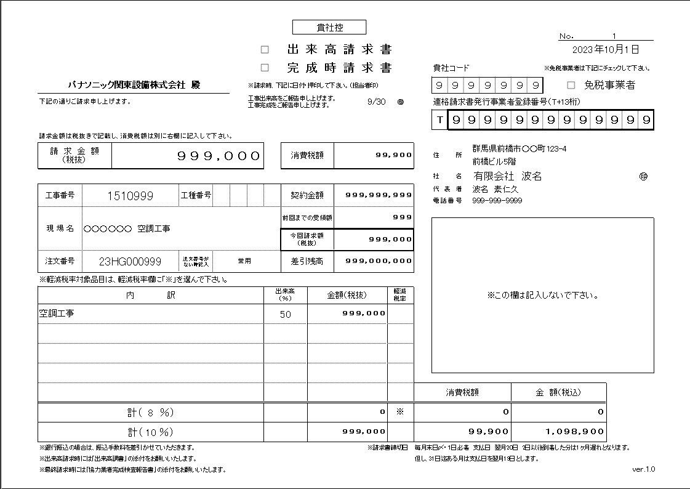
チェック
③
①
④
 | ① | 請求日 【出来高請求の場合は必ず、
 |  | 月末日（土日祭日問わず）を記入】
 | ② | 出来高または完成日の記入と担当者印の押印
②
⑤
 | ③ | 貴社コード数字７桁
⑦
 | ④ | 免税事業者はチェック
⑪
 | ⑤ | 適格請求書発行事業者登録番号（T+13桁）
⑧
⑫
⑥
 | ⑥ | 貴社情報記載及び会社印押印
⑨
⑬
 | ⑦ | 請求金額記入（税抜き）
⑭
 | ⑧ | 工事番号／工種番号
➉
⑮
 | ⑨ | 現場名
 | ➉ | 注文番号（弊社からの注文書右上の参照NO.）
 | ⑪ | 請求金額に対する消費税額記入
⑯
⑰
⑱
⑲
 | ⑫ | 契約金額（税抜き）※必須項目です。
 | ⑬ | 前回までの弊社お支払い金額（税抜き）
 | ⑭ | 該当月請求額（税抜き）⑦と同額
⑳
 | ⑮ | 残りの未支払額
 | ⑯ | 作業内容等
 | ⑰ | 完成割合
 | ⑱ | 金額（税抜き）
 | ⑲ | 軽減税率対象品目の場合は「※」を記入
※ 2023年10月1日からのインボイス制度の導入に対応する為、適格請求書発行事業者登録番号の記入欄と、 | ⑳ | それぞれの税率ごとの合計額
軽減税率ごとの金額記入欄を変更いたしました。 |  | それぞれの税率ごとの消費税額
※ ⑯ の枠に作業内容等が書ききれない場合は、別紙明細を添付し枚数を記入して下さい。 |  | ⑳と の合計金額（税込み）

